Chi tiết địa chất
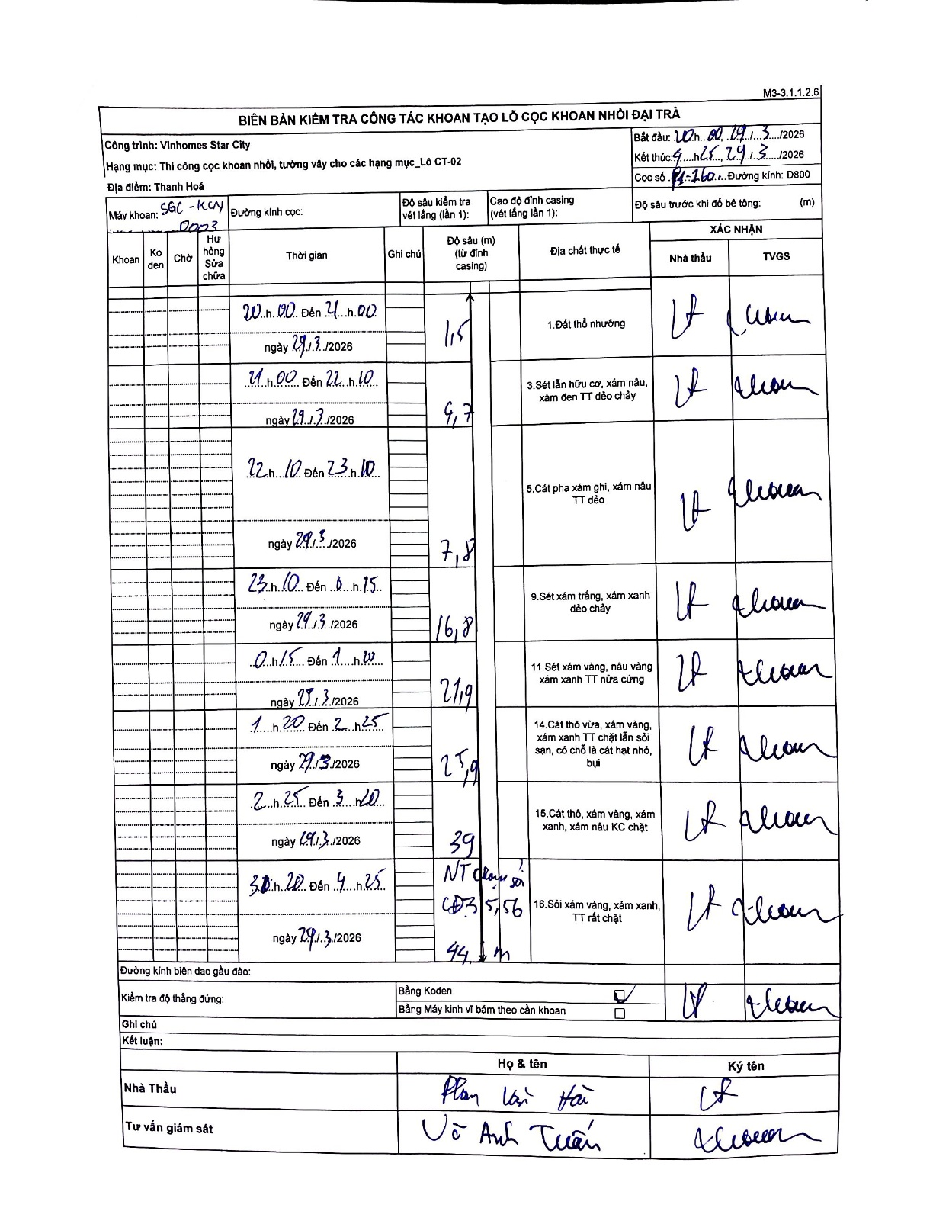
Dự án | Star City Thanh Hóa
Hạng mục | Thi công cọc khoan nhồi, tường vây cho các hạng mục_Lô CT-02
Tên bộ phận | Lô CT-02
Số hiệu cọc | P1-160
Tên Máy khoan | SGC-KCN0003
Đường kính | D800
Bắt đầu thi công | 20:00 29/03/2026
Kết thúc thi công | 04:25 29/03/2026

Địa chất TT | Đường kính | Mô tả lớp thiết kế | Từ (h) | Đến (h) | Cao độ từ | Cao độ đến | T.Gian (h) | Dài (m) | V (m/h) | Ghi chú
1.Đất thổ nhưỡng | D800 | Đất thổ nhưỡng | 20:00 29/03/2026 | 21:00 29/03/2026 | -0.71 | -1.5 | 1 | 0.79 | 0.79 | Length calculated: 1.5 - 0.71 = 0.79
2 | D800 | Sét lẫn hữu cơ, xám nâu, xám đen TT dẻo chảy | 21:00 29/03/2026 | 22:10 29/03/2026 | -1.5 | -9.7 | 1.17 | 8.2 | 7.03 | Length calculated: 9.7 - 1.5 = 8.2
3 | D800 | Cát pha xám ghi, xám nâu TT dẻo | 22:10 29/03/2026 | 23:10 29/03/2026 | -9.7 | -7.8 | 1 | 1.9 | 1.9 | Anomalous depth recording in original document (9.7 to 7.8)
4 | D800 | Sét xám trắng, xám xanh dẻo chảy | 23:10 29/03/2026 | 00:15 29/03/2026 | -7.8 | -16.8 | 1.08 | 9 | 8.31 | Length calculated: 16.8 - 7.8 = 9.0
5 | D800 | Sét xám vàng, nâu vàng xám xanh TT nửa cứng | 00:15 29/03/2026 | 01:20 29/03/2026 | -16.8 | -21.9 | 1.08 | 5.1 | 4.71 | Length calculated: 21.9 - 16.8 = 5.1
6 | D800 | Cát thô vừa, xám vàng, xám xanh TT chặt lẫn sỏi sạn, có chỗ là cát hạt nhỏ, bụi | 01:20 29/03/2026 | 02:25 29/03/2026 | -21.9 | -25.9 | 1.08 | 4 | 3.69 | Length calculated: 25.9 - 21.9 = 4.0
7 | D800 | Cát thô, xám vàng, xám xanh, xám nâu KC chặt | 02:25 29/03/2026 | 03:20 29/03/2026 | -25.9 | -39 | 0.92 | 13.1 | 14.29 | Length calculated: 39.0 - 25.9 = 13.1
8 | D800 | Sỏi xám vàng, xám xanh, TT rất chặt | 03:20 29/03/2026 | 04:25 29/03/2026 | -39 | -44.1 | 1.08 | 5.1 | 4.71 | Length calculated: 44.1 - 39.0 = 5.1. Note NT đáy cọc @ 43.5/43.56

ẢNH BIÊN BẢN GỐC

